对账发票申请
合肥拓岭对账单-Recall
客户 | 下单时间 | 客户联系人 | 单据编号 | 客户PO号 | 睿颢合同号 | 客户款号 | 使用于 | 品名 | 数量(片） | 单价(RMB) | 金额(RMB) | 备注1 | 备注2
合肥拓岭 | 2025-12-19 | Micki | S25121536 | 13197 | RHFTLZH005-1 补数 | 7221/023/622/99 |  | 新年版-9标吊牌105*55mm（新年快乐） ZHHTP25037 | 150 | 1 | 150.00
TOTAL1 |  |  |  |  |  |  |  |  | 150 |  | 150

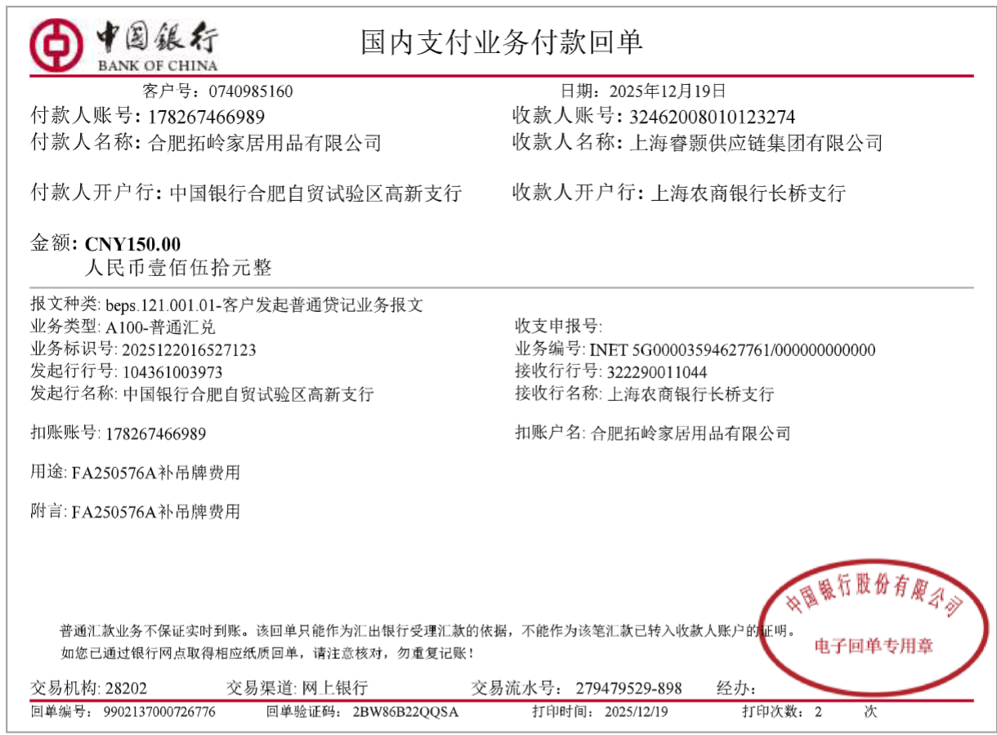
发票通知单
编号 （发票张数） | 申请日期 | 客户 | 开票抬头 （请填写全名） | 货物或应 税劳名称（比如吊粒，吊牌等，大致写一下就可以） | 规格型号 （如果不需要注明的请写“无”） | 单位 | 数量 | 金额 （一张发票的总金额） | 备注
1 |  | 合肥拓岭 | 合肥拓岭家居用品有限公司 | 吊牌、吊粒 | 无 | pcs | 150 | ￥150.00

